12 人口性比（女性100人当たり男性人口）
12 人口性比（女性100人当たり男性人口）

 | 時点 2024(R6)年10月1日（毎年）
 | 単位 人 |  |  |  |  |  |  |  | 偏差値 |  | 62.5
順位 |  | 都道府県名 |  | 数 値 |  |  | 順位 | 都道府県名 |  | 数 値

 |  | 0 | 全 国 |  | 94.8 | 0.0 | 24 | 0 | 島 根 |  | 94.0 | 0
1 |  | 0 | 茨 城 |  | 100.1 | 0.0 | 25 | 0 | 香 川 |  | 93.9 | 0
2 |  | 0 | 栃 木 |  | 100.0 | 0.0 | 26 | 0 | 岩 手 |  | 93.4 | 0
3 |  | 0 | 愛 知 |  | 99.3 | 0.0 | 27 | 0 | 岡 山 |  | 92.8 | 0
4 |  | 0 | 埼 玉 |  | 98.6 | 0.0 | 28 | 0 | 鳥 取 |  | 91.8 | 0
5 |  | 0 | 神奈川 |  | 98.4 | 0.0 | 29 | 0 | 徳 島 |  | 91.7 | 0
6 |  | 0 | 群 馬 |  | 98.3 | 0.0 | 30 | 0 | 大 阪 |  | 91.5 | 0
7 |  | ◎ | 千 葉 |  | 98.0 | 0.0 | 31 | 0 | 京 都 |  | 91.3 | 0
8 |  | 0 | 福 島 |  | 97.7 | 0.0 | 32 | 0 | 山 口 |  | 91.0 | 0
9 |  | 0 | 滋 賀 |  | 97.6 | 0.0 | 33 | 0 | 大 分 |  | 90.9 | 0
10 |  | 0 | 静 岡 |  | 97.4 | 0.0 | 34 | 0 | 愛 媛 |  | 90.6 | 0
11 |  | 0 | 沖 縄 |  | 97.0 | 0.0 | 35 | 0 | 佐 賀 |  | 90.5 | 0
12 |  | 0 | 山 梨 |  | 96.9 | 0.0 | 36 | 0 | 兵 庫 |  | 90.4 | 0
13 |  | 0 | 東 京 |  | 96.4 | 0.0 | 36 | 0 | 熊 本 |  | 90.4 | 0
14 |  | 0 | 長 野 |  | 96.0 | 0.0 | 38 | 0 | 高 知 |  | 90.1 | 0
15 |  | 0 | 福 井 |  | 95.8 | 0.0 | 38 | 0 | 福 岡 |  | 90.1 | 0
16 |  | 0 | 三 重 |  | 95.7 | 0.0 | 40 | 0 | 秋 田 |  | 89.7 | 0
17 |  | 0 | 宮 城 |  | 95.2 | 0.0 | 40 | 0 | 宮 崎 |  | 89.7 | 0
17 |  | 0 | 富 山 |  | 95.2 | 0.0 | 40 | 0 | 鹿児島 |  | 89.7 | 0
19 |  | 0 | 新 潟 |  | 94.7 | 0.0 | 43 | 0 | 北海道 |  | 89.5 | 0
20 |  | 0 | 石 川 |  | 94.6 | 0.0 | 43 | 0 | 長 崎 |  | 89.5 | 0
21 |  | 0 | 岐 阜 |  | 94.4 | 0.0 | 45 | 0 | 青 森 |  | 89.3 | 0
21 |  | 0 | 広 島 |  | 94.4 | 0.0 | 46 | 0 | 和歌山 |  | 89.2 | 0
23 |  | 0 | 山 形 |  | 94.3 | 0.0 | 47 | 0 | 奈 良 |  | 88.7 | 0
人口性比 （女性100人当たり男性人口）
北海道 | 89.5
青 森 | 89.3
岩 手 | 93.4
宮 城 | 95.2
秋 田 | 89.7
山 形 | 94.3
福 島 | 97.7
茨 城 | 100.1
栃 木 | 100
群 馬 | 98.3
埼 玉 | 98.6
千 葉 | 98
東 京 | 96.4
神奈川 | 98.4
新 潟 | 94.7
富 山 | 95.2
石 川 | 94.6
福 井 | 95.8
山 梨 | 96.9
長 野 | 96
岐 阜 | 94.4
静 岡 | 97.4
愛 知 | 99.3
三 重 | 95.7
滋 賀 | 97.6
京 都 | 91.3
大 阪 | 91.5
兵 庫 | 90.4
奈 良 | 88.7
和歌山 | 89.2
鳥 取 | 91.8
島 根 | 94
岡 山 | 92.8
広 島 | 94.4
山 口 | 91
徳 島 | 91.7
香 川 | 93.9
愛 媛 | 90.6
高 知 | 90.1
福 岡 | 90.1
佐 賀 | 90.5
長 崎 | 89.5
熊 本 | 90.4
大 分 | 90.9
宮 崎 | 89.7
鹿児島 | 89.7
沖 縄 | 97

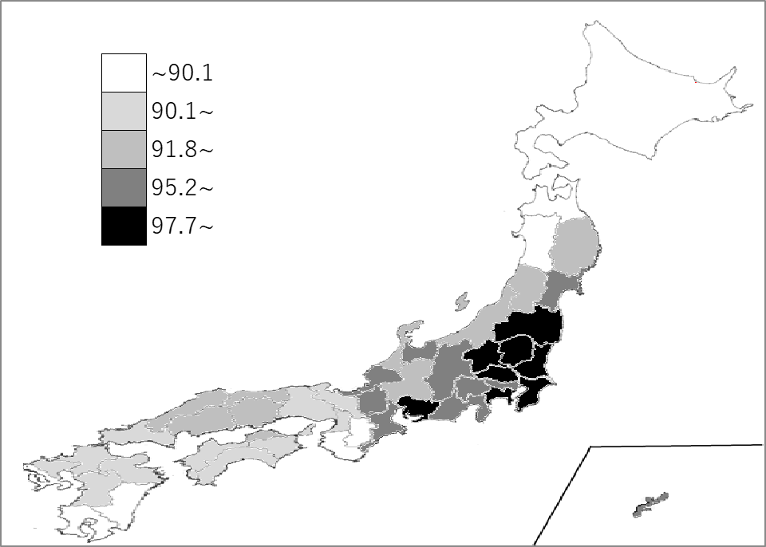
千葉県の推移
令和2年 | 98.5 | 6
令和3年 | 98.3 | 6
令和4年 | 98.2 | 6
令和5年 | 98.1 | 7
令和6年 | 98 | 7

《備 考》 ・資料出所 総務省統計局「人口推計年報－2024年10月1日現在推計人口」 ・参 考 千葉県の性別人口は、 男性 3,094千人（全国 60,233千人） 女性 3,158千人 (全国 63,569千人) ＊推移グラフの令和2年の数値は、総務省統計局「令和2年国勢調査」の数値です。

